Obuwie_klas_II_przemysł_spożywc
 |  |  |  |  | baza-nw.ciop.pl
Kalkulator naddatków wymiarowych wynikających stosowania środków ochrony nóg
Klasyfikacja II – całogumowe
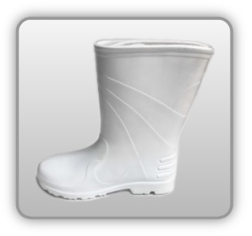 | Obuwie o właściwościach ochronnych przemysłu spożywczego
Właściwości ochronne |  |  |  | 
Klasyfikacja II Model C – but połowy łydki OB CI SRC • odporność chemiczna • odporność olej • izolacyjność termiczna – niskie temp. -30°C • odporność wodę • odporność poślizg

Kalkulator naddatków wymiarowych obuwia o właściwościach ochronnych dla przemysłu spożywczego
Typ NW | miara antropo­metryczna y1, y2, x1, z1, o1 [cm] | wymiar całkowity Y1, Y2, X1, Z1, O1 [cm] |  | wymiar naddatku [cm] |  | przyrost względny [%]
 |  | min | max | min | max | min | max
NW wysokości Y1 (pięta) | 170.0 | 172.7 | 173.6 | 2.7 | 3.6 | 1.6 | 2.1
NW wysokości Y2 (palce) | 3.5 | 6.5 | 7.1 | 3.0 | 3.6 | 85.7 | 102.9
NW szerokości X1 | 8.9 | 10.4 | 10.9 | 1.5 | 2.0 | 16.9 | 22.5
NW długości Z1 | 24.5 | 27.1 | 27.6 | 2.6 | 3.1 | 10.6 | 12.7
NW obwodu O1 | 23.0 | 28.8 | 29.3 | 5.8 | 6.3 | 25.2 | 27.4

Opracowano na podstawie wyników V etapu programu wieloletniego „Poprawa bezpieczeństwa i warunków pracy”, finansowanego w zakresie badań naukowych i prac rozwojowych ze środków Narodowego Centrum Badań i Rozwoju. Projekt I.PB.10: Opracowanie danych do nowego atlasu miar człowieka, związanych ze stosowaniem środków ochrony indywidualnej z uwzględnieniem wybranych parametrów widzenia. Koordynator programu: Centralny Instytut Ochrony Pracy – Państwowy Instytut Badawczy.

